Arkusz1
Komórki do wypełnienia przez Wykonawcę w kolorze jasnozielonym:
Wycena elementów
CZĘŚĆ 2 Meble BHP
L.p. | Nazwa | Opis | Zakładany wygląd | Cena jednostkowa netto | Ilość | Wartość netto | Wartość brutto
0.17 Szatnia ogólna
1 | Szafka Ubraniowa | Wymagania: - wykonana z blachy gr. minimum: 0,6 mm, - wysokość: 180 cm (w przybliżeniu), - szerokość: 80 cm (w przybliżeniu), - głębokość: 50 cm (w przybliżeniu), - dwudrzwiowa, - otwory wentylacyjne w drzwiach, - dwukomorowa, - każda komora wyposażona w półkę i wieszak, - klucze: 2 szt. do każdych drzwi, - kolor szafki: antracytowo, - kolor drzwi: niebieski, - atest PZH, | 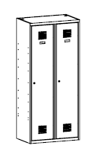 |  | 7 | 0.00 zł
2 | Ławka szatniowa wolnostojąca | Wymagania: - wysokość: 405 cm (w przybliżeniu), - szerokość 20 cm (w przybliżeniu), - głębokość 35 cm (w przybliżeniu), - rama ławki z profili metalowych, - siedzisko z listew drewnianych pokrytych lakierem bezbarwnym, |  |  | 1 | 0.00 zł
0.9 Archiwum
3 | Szafa na dokumenty | Wymagania: - wysokość maksymalnie: 200 cm, - szerokość maksymalnie: 100 cm, - głębokość maksymalnie: 45 cm, - konstrukcja szafy metalowa, - wykonana z blachy o grubości minimum 0,6 mm., - malowana proszkowo, odporna na uszkodzenia mechaniczne, - kolor: odcienie szarego, - dwuskrzydłowe drzwi z zamkiem ryglowanym w minimum 2 punktach (2 klucze w komplecie), - 4 półki z możliwością regulacji wysokości, - przewidywana pojemność ilości segregatorów minimum: 45 szt., | 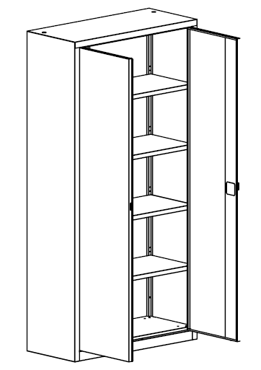 |  | 2 | 0.00 zł
4 | regał biurowy | Wymagania: - wysokość maksymalnie: 200 cm, - szerokość maksymalnie: 100 cm, - głębokość maksymalnie: 45 cm, - konstrukcja regału metalowa, - wykonana z blachy o grubości minimum 0,6 mm., - malowana proszkowo, odporna na uszkodzenia mechaniczne, - kolor: odcienie szarego, - konstrukcja otwarta, bez drzwi, - 4 półki z możliwością regulacji wysokości, - przewidywana pojemność ilości segregatorów minimum: 45 szt., | 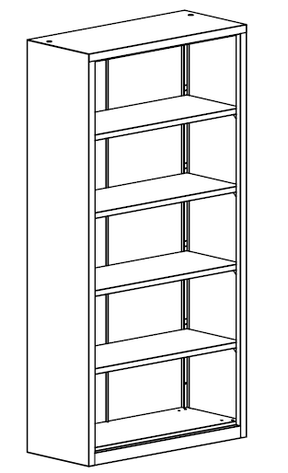 |  | 8 | 0.00 zł
5 | Szafa kartotekowa | Wymagania: - wysokość maksymalnie: 140 cm, - szerokość maksymalnie: 50 cm, - głębokość maksymalnie: 65 cm, - konstrukcja szafy metalowa, - wykonana z blachy o grubości minimum 0,5 mm., - malowana proszkowo, odporna na uszkodzenia mechaniczne, - kolor: odcienie szarego, - liczba szuflad: 4 szt., - zamek z dwoma kluczami, - system uniemożliwiający wysunięcie nie więcej niż jednej szuflady jednocześnie (jedna szuflada otwarta, pozostałe zamknięte), | 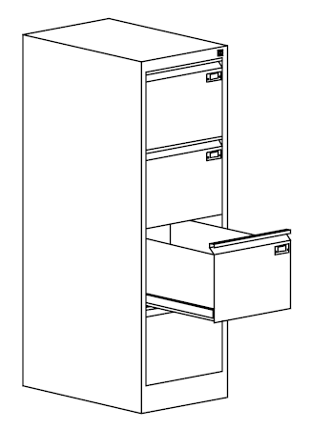 |  | 3 | 0.00 zł
0.5 Pom. sejfu
6 | Szafa na dokumenty | Wymagania: - wysokość maksymalnie: 200 cm, - szerokość maksymalnie: 100 cm, - głębokość maksymalnie: 45 cm, - konstrukcja szafy metalowa, - wykonana z blachy o grubości minimum 0,6 mm., - malowana proszkowo, odporna na uszkodzenia mechaniczne, - kolor: odcienie szarego, - dwuskrzydłowe drzwi z zamkiem ryglowanym w minimum 2 punktach (2 klucze w komplecie), - 4 półki z możliwością regulacji wysokości, - przewidywana pojemność ilości segregatorów minimum: 45 szt., |  |  | 3 | 0.00 zł
7 | regał biurowy | Wymagania: - wysokość maksymalnie: 200 cm, - szerokość maksymalnie: 100 cm, - głębokość maksymalnie: 45 cm, - konstrukcja regału metalowa, - wykonana z blachy o grubości minimum 0,6 mm., - malowana proszkowo, odporna na uszkodzenia mechaniczne, - kolor: odcienie szarego, - konstrukcja otwarta, bez drzwi, - 4 półki z możliwością regulacji wysokości, - przewidywana pojemność ilości segregatorów minimum: 45 szt., |  |  | 3 | 0.00 zł
0.2 Pom. biurowe
8 | Szafa na dokumenty | Wymagania: - wysokość maksymalnie: 200 cm, - szerokość maksymalnie: 100 cm, - głębokość maksymalnie: 45 cm, - konstrukcja szafy metalowa, - wykonana z blachy o grubości minimum 0,6 mm., - malowana proszkowo, odporna na uszkodzenia mechaniczne, - kolor: odcienie szarego, - dwuskrzydłowe drzwi z zamkiem ryglowanym w minimum 2 punktach (2 klucze w komplecie), - 4 półki z możliwością regulacji wysokości, - przewidywana pojemność ilości segregatorów minimum: 45 szt., |  |  | 4 | 0.00 zł
0.8 Pom. porządkowe
9 | Szafa | Wymagania: - wysokość maksymalnie: 100 cm, - szerokość maksymalnie: 100 cm, - głębokość maksymalnie: 45 cm, - konstrukcja szafy metalowa, - wykonana z blachy o grubości minimum 0,6 mm., - malowana proszkowo, odporna na uszkodzenia mechaniczne, - kolor: odcienie szarego, - dwuskrzydłowe drzwi z zamkiem ryglowanym w minimum 2 punktach (2 klucze w komplecie), | 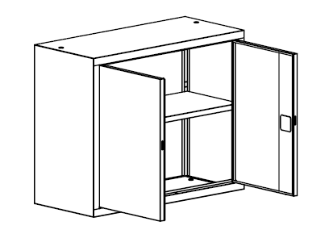 |  | 1 | 0.00 zł
Klucze master
10 | komplet kluczy master | Wymagania: klucze otwierające wszystkie szafki z pomieszczenia: 0.17 Szatnia ogólna - ilość: 3 szt., |  |  | 1 | 0.00 zł
11 | komplet kluczy master | Wymagania: klucze otwierające wszystkie szafki z pomieszczeń: 0.9 Archiwum, 0.5 Pom. sejfu, 0.2 Pom. biurowe, 0.8 Pom. porządkowe, - ilość: 3 szt., |  |  | 1 | 0.00 zł
Koszty dostawy, montażu, instalacji |  |  |  |  | 1 | 0.00 zł
RAZEM |  |  |  |  | Wartość netto | VAT (%) | Wartość brutto
 |  |  |  |  | 0.00 zł | 23.00% | 0.00 zł

